Figura S1
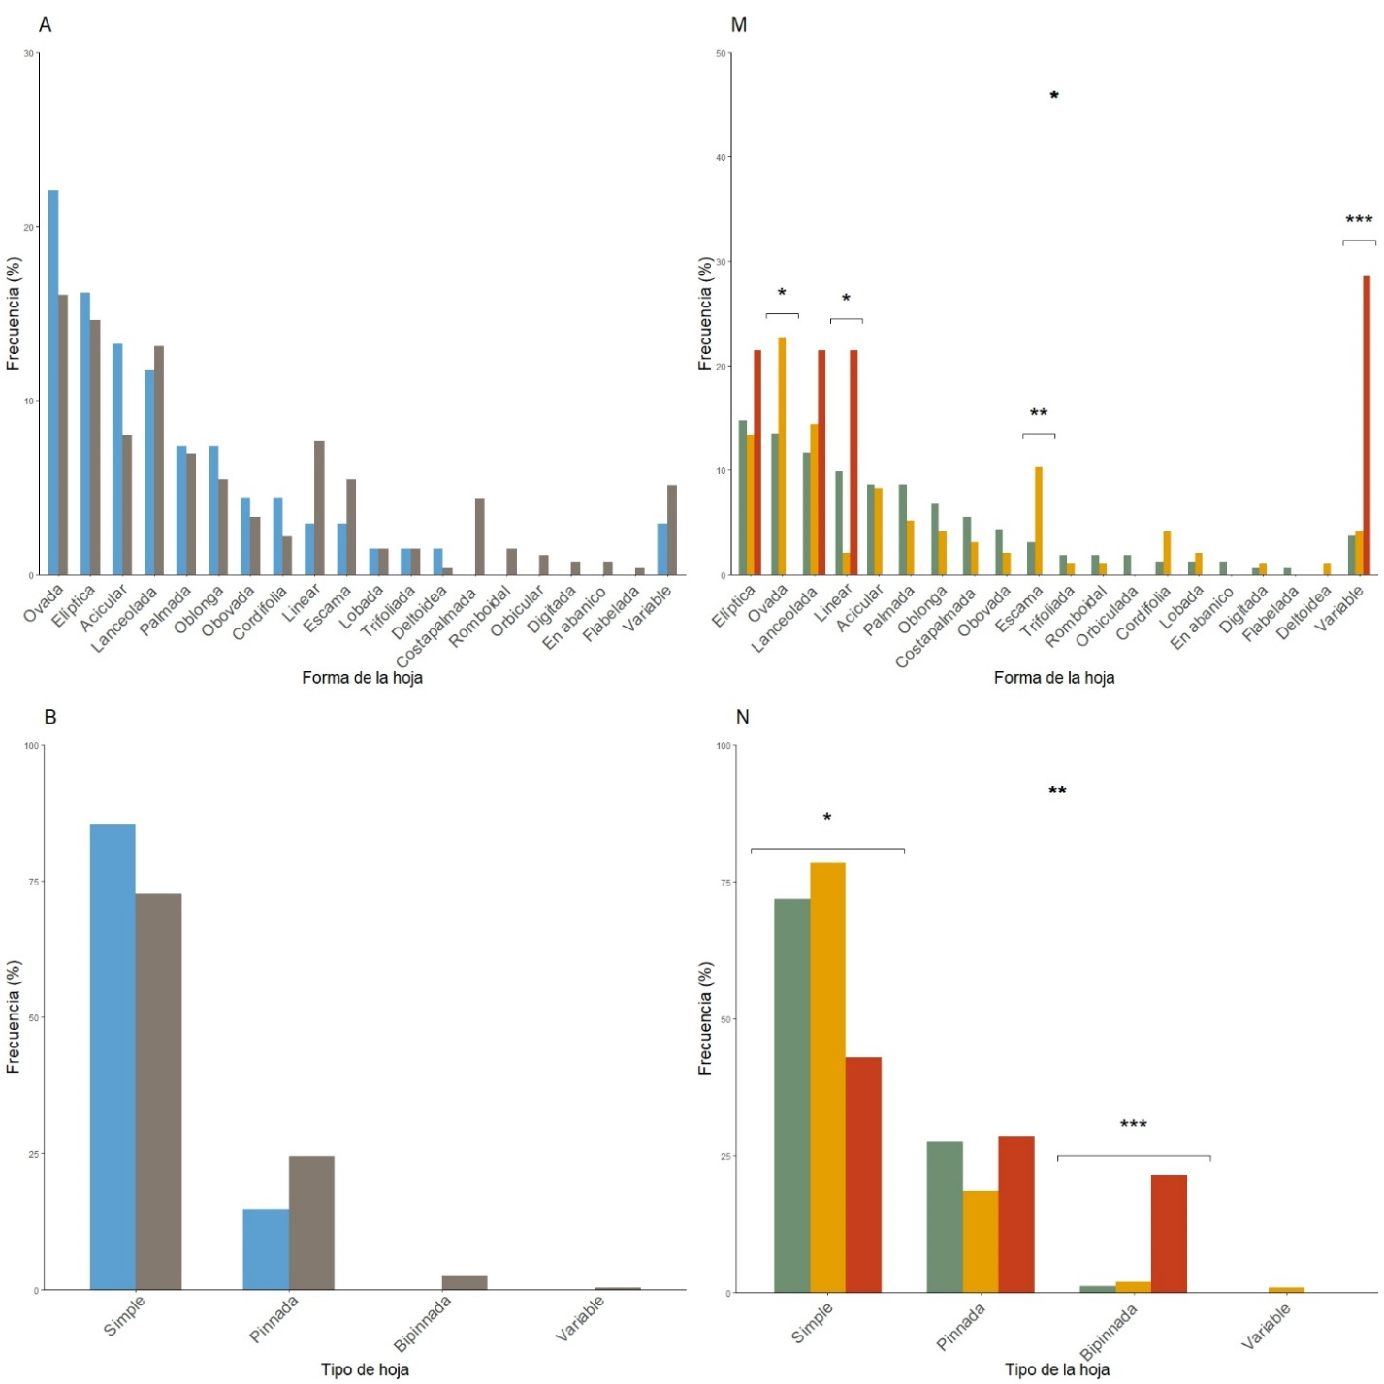
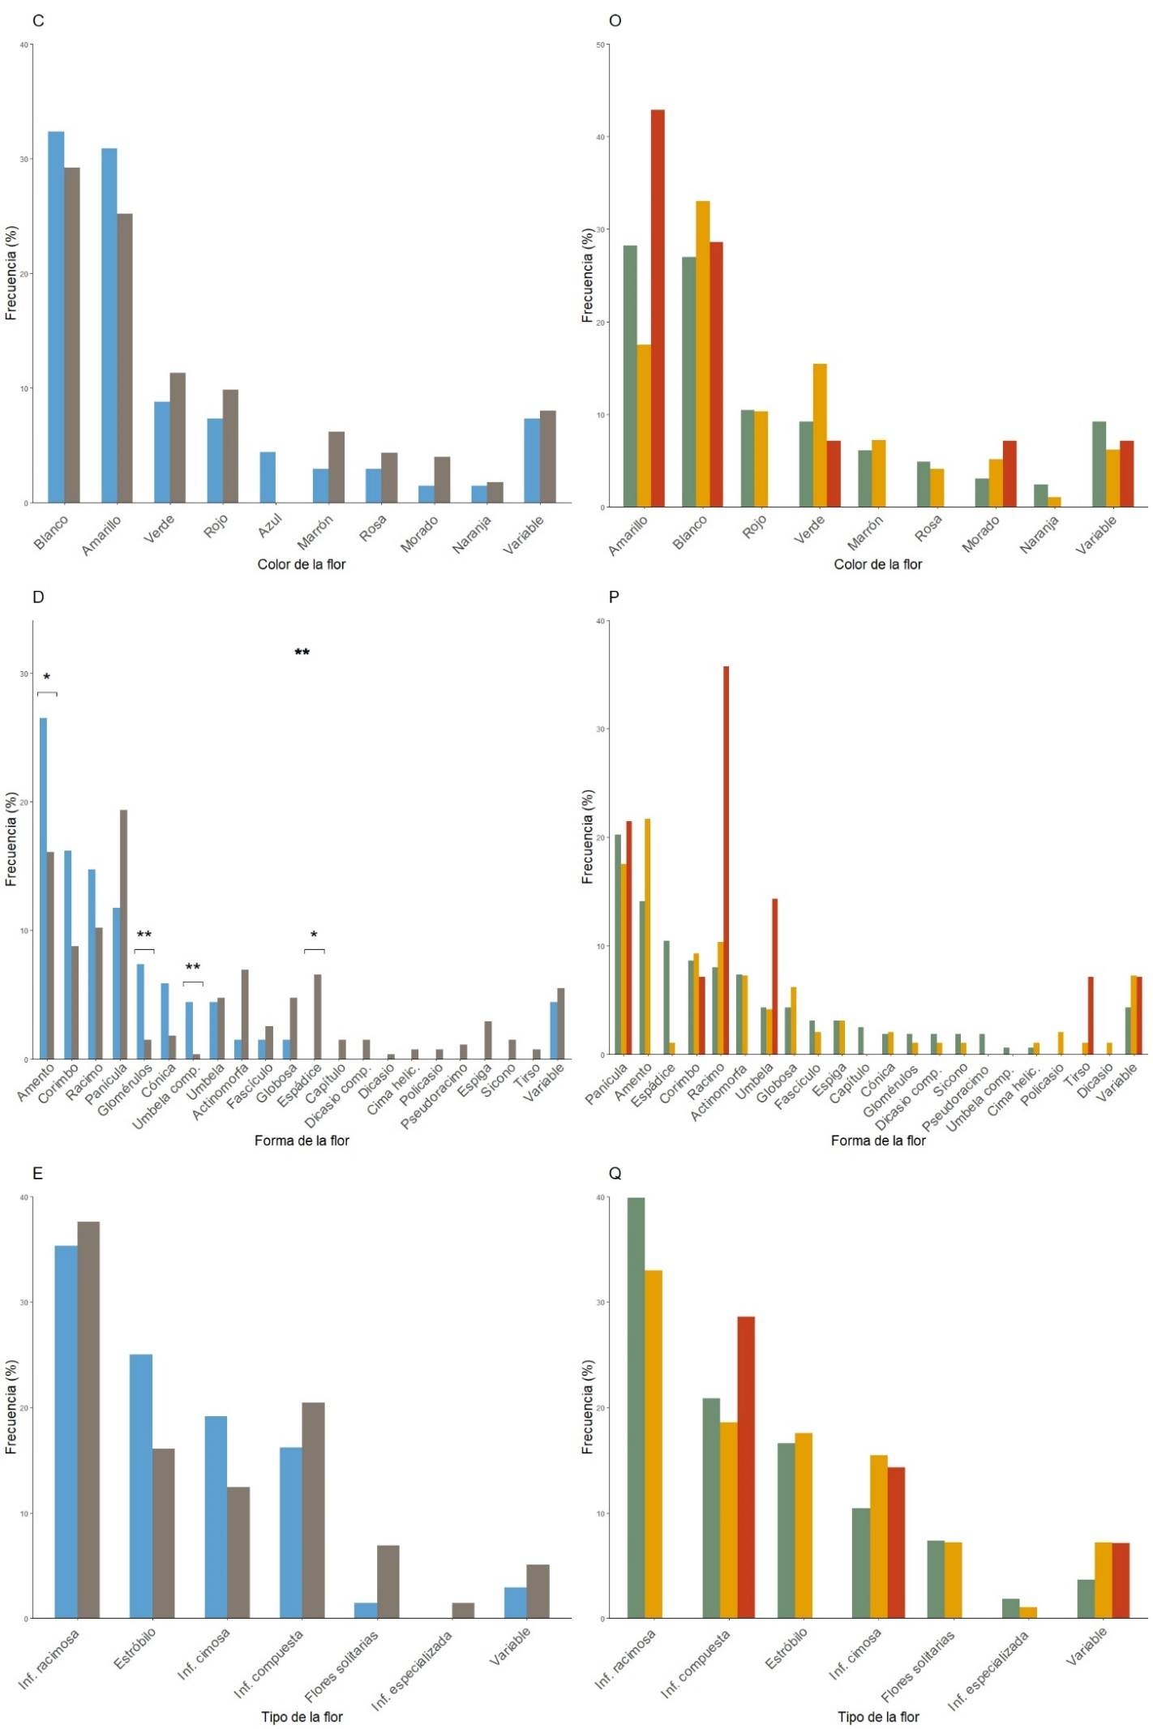
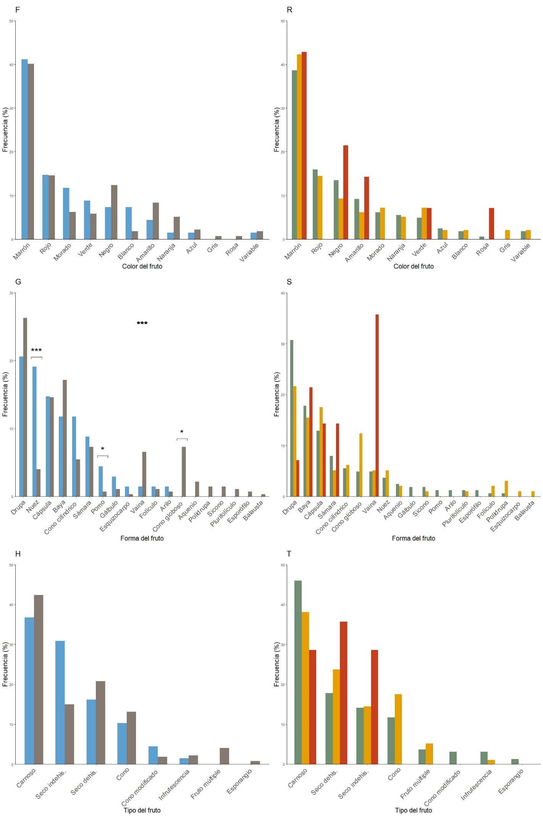
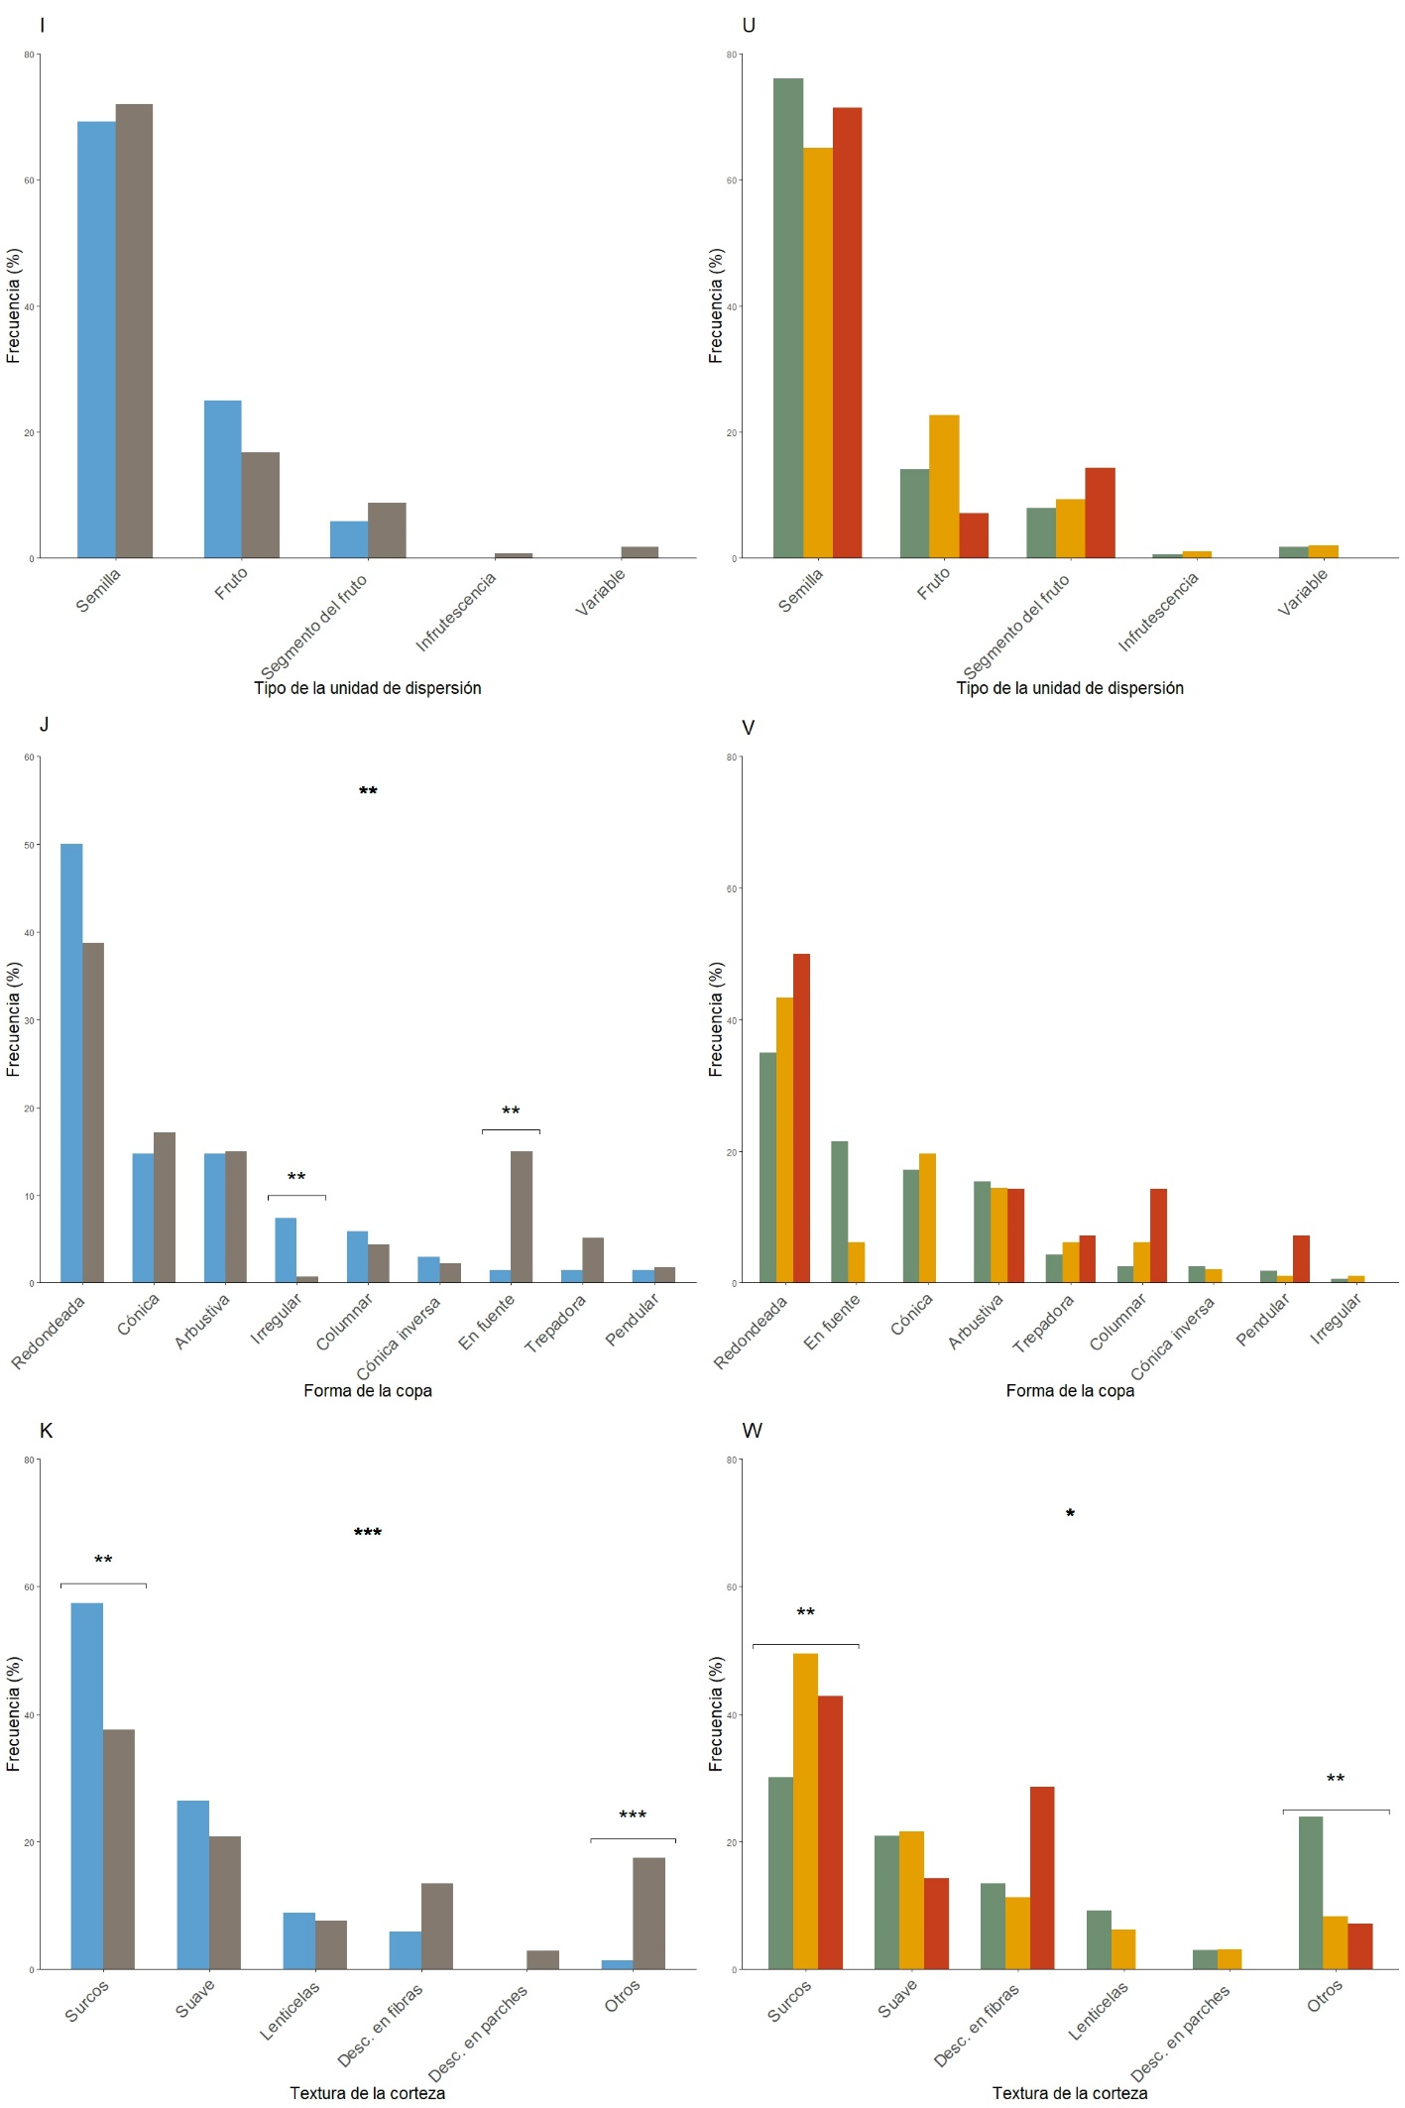
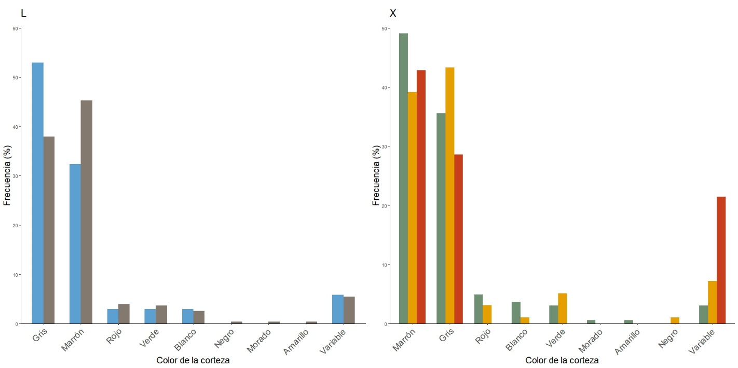
Figura S1. Frecuencia (%) de aparición de cada categoría para cada rasgo según el origen (A-L) y el grado de invasión (M-X). Nótese que los ejes Y pueden mostrarse en escalas distintas. En A-L: Especies nativas en azul, exóticas en gris. En M-X: Especies exóticas no establecidas en verde, naturalizadas en ocre, invasoras en rojo. Las diferencias significativas se notan con asteriscos. *: p-valor < 0.05 o residuos estándar > |1.96|, **: p-valor < 0.01 o residuos estándar > |2.58|, ***: p-valor < 0.001 o residuos estándar > |3,29|.

Figure S1. Frequency (%) of occurrence of each category for every trait, according to origin (A-L) and invasion status (M-X). Please note that Y axis might be shown in different scales. In A-L: Native species in blue, exotic ones in grey. In M-X: Non-established exotic species in green, naturalized ones in ochre, and invasives in red. Significant differences are marked with asterisks. *: p-value < 0.05 or standardized residuals > |1.96|, **: p-value < 0.01 or standardized residuals > |2.58|, ***: p-value < 0.001 or standardized residuals > |3.29|.

